스킬 이팩트
1 | 큰 숟가락 소환

 |  |  | 캐릭터 주변의 이팩트는 없음
 |  |  | 큰 숟가락이 쿵쿵 내려 칠때 큰 불꽃 스파크

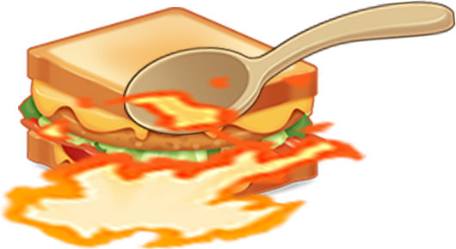
 |  |  | => 숟가락 등장시 숟가락에 하얀색으로 반짝반짝 거리는 이팩트발동
 |  |  | (카툰형식으로)
 |  |  | =>공격할 때 펑펑 터지는 듯한 불꽃 스파크

2 | 팍팍 먹자

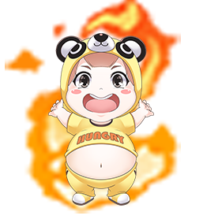
 |  | 피버모드와 같은 불꽃이 피어오름
 |  | 단 불꽃은 푸른빛
 |  | (피버모드는 빨간색)

3 | 칼로리 사냥꾼 => 골드 획득량 2배 증가 스킬

 |  |  | 배 주변에 음파같이 원형으로 이루어진 음파가 생김

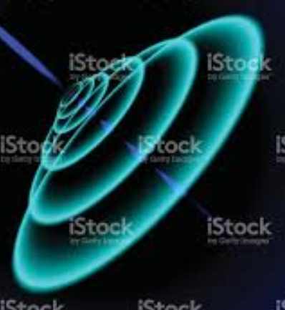

4 | 명품 식기로 먹어요 => 마법의 식기 데미지 2배 증가


 |  | 캐릭터 이팩트는 없고
 |  | 마법에 식기에 푸른색 불꽃이 피어오름

5 | 두배로 먹어요 => 플레이어 데미지 2배 증가 스킬
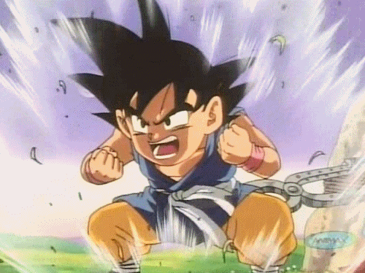
 |  |  | 드래곤볼을 보면 파워업할 때 눈에 보이는 바람과 주변에 돌이 올라가듯
 |  |  | 캐릭터 주변에 파워업을 암시하는 바람과 돌맹이가 위로 올라감

